상품제안서
[주문제작] 떡메모지 커버형 25절 (150*210mm/A5/100매) | 상품코드: F24152

 |  |  |  |  |  |  | 02-412-0044 | www.easy1.co.kr
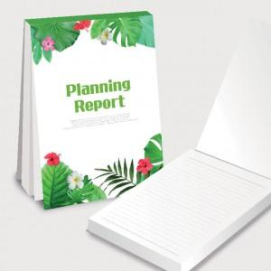

【상세/제작정보】

【인쇄/포장옵션】 | 풀칼라 / OPP(비닐)

【공급단가】 | 수량 | 1,000~ | 2,000~ | 3,000~ | 5,000~ | 10,000~
*VAT별도 | 단가 | 1,500원 | 1,450원 | 1,400원 | 1,350원 | 1,300원

【상품 URL】 | https://dev.easy1.co.kr:443/src/goods_detail.php?gdno=24152

